外部設計書
外部設計書 |  |  |  | 画面名 |  | 他ユーザーのマイページ |  |  |  | 作成者 | 中島 |  |  | 更新者
 |  |  |  | システム名 |  |  |  |  |  | 作成日 |  |  |  | 更新日
 |  |  |  | 備考

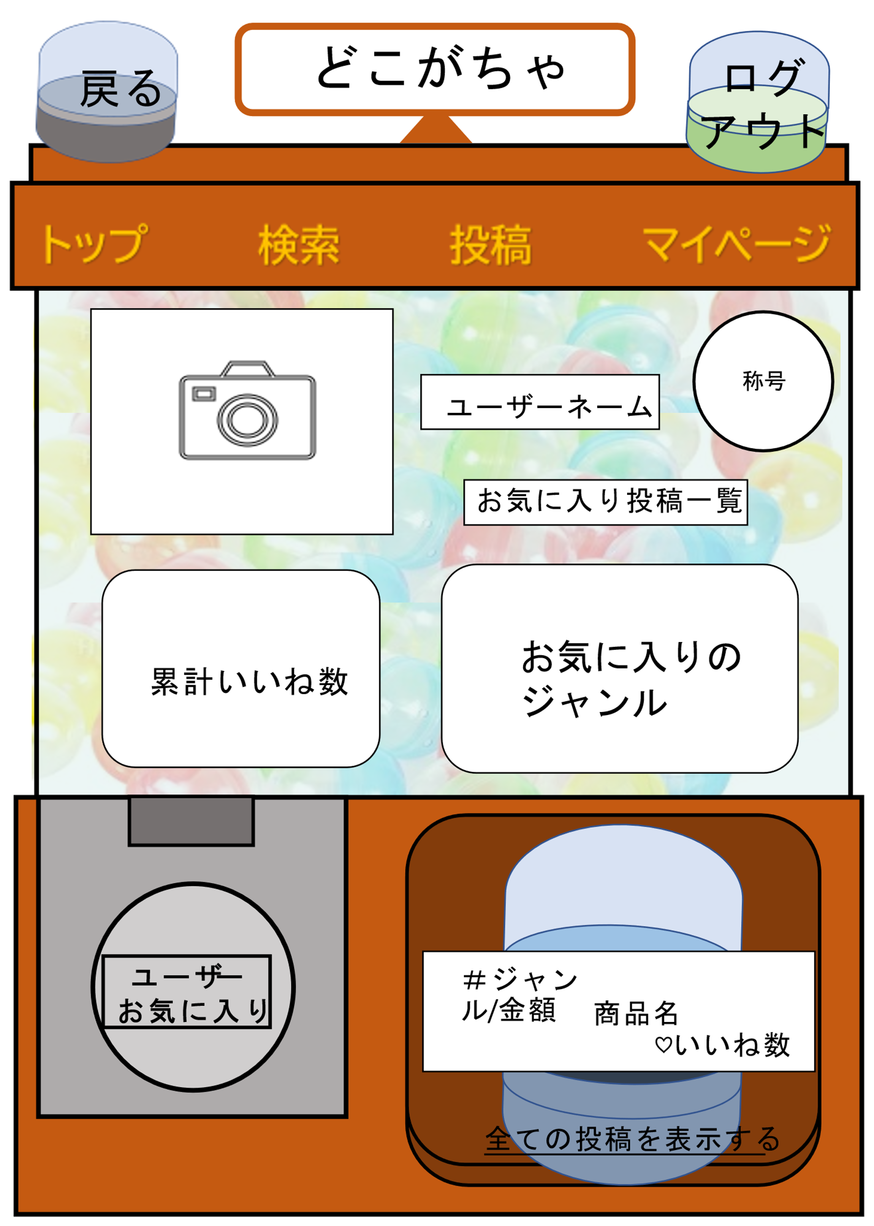
14
 | 画面設計

10
11
12
13

3
4
1
5

2
6

7
8

9

 | 機能設計

 |  | ①他ユーザーが設定したアイコンが表示される
 |  | ②他ユーザーが獲得した累計いいね数が表示される
 |  | ③他ユーザーが獲得した称号名が表示される
 |  | ④他ユーザーが設定したユーザーネームが表示される
 |  | ⑤他ユーザーがお気に入り登録した投稿一覧ページへ遷移する
 |  | ⑥他ユーザーが設定したお気に入りジャンルが表示される（※他ユーザが非公開に設定している場合は表示されない）
 |  | ⑦他ユーザーをお気に入りユーザーとしてフォローできる
 |  | ⑧他ユーザーが投稿した最新の投稿が表示される
 |  | ⑨他ユーザーが投稿した投稿一覧のページへ遷移する
 |  | ⑩トップページへ遷移する
 |  | ⑪検索ページへ遷移する
 |  | ⑫投稿ページへ遷移する
 |  | ⑬マイページへ遷移する
 |  | ⑭ログアウト画面へ遷移する
 |  | ⑮投稿詳細へ遷移する

 | 項目定義書

 | No | 物理名 | 論理名 |  | 画面型 |  | データ型 | min | max | DBテーブル |  | DBカラム | 備考
 | 1 | icon | アイコン |  | image |  |  |  |  | user |  | user_image
 | 2 | total_good | 累計いいね |  | text |  | int | 0
 | 3 | title | 称号 |  | image
 | 4 | user_name | ユーザネーム |  | text |  | String |  |  | user |  | user_name
 | 5 | favorite_review_list | お気に入り投稿一覧 |  | Link
 | 6 | favorite_genre | お気に入りジャンル |  | text |  | String |  |  | favorite_genre |  | genre_name
 | 7 | follow | フォロー |  | submit
 | 8-1 | newest_review | 最新投稿 |  | Label |  |  |  |  | review |  | genre_id,price,product_name,good
 | 8-2 | capsule_newest_review | 最新投稿カプセル画像 |  | Image
 | 9 | review_list | 投稿一覧 |  | Link
 | 10 | toppage | トップページ |  | Link
 | 11 | search | 検索 |  | Link
 | 12 | review | 投稿 |  | Link
 | 13 | mypage | マイページ |  | Link
 | 14-1 | logout | ログアウト |  | Link
 | 14-2 | capsule_logout | ログアウトカプセル画像 |  | Image
 | 15-1 | back | 戻る |  | Link
 | 15-2 | capsule_back | 戻るカプセル画像 |  | Image

